요청문서
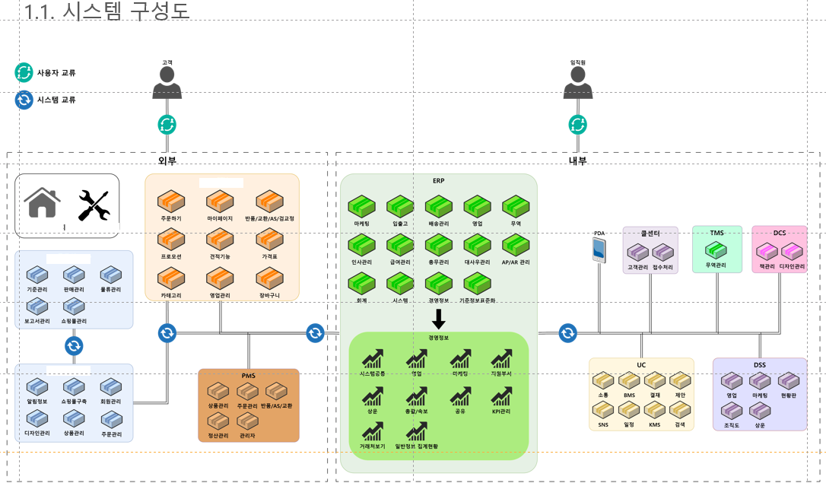
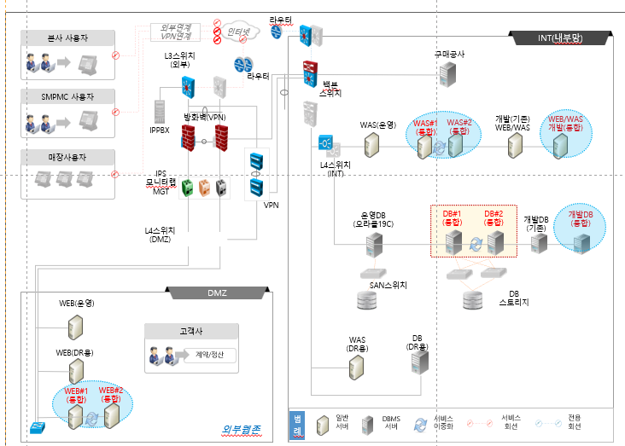
1. 법인별 사용시스템 현황 | 별첨탭 참조
2. 시스템 구성도 | 아래 예시

